English
Xuezhiyou scan translation pen specification and function description
Type | Project | Describe
Basic configuration | Product name | 2.98 inch screen scan translation pen
 | Product model | T02
 | CPU | RK3326 quad-core ARM architecture | 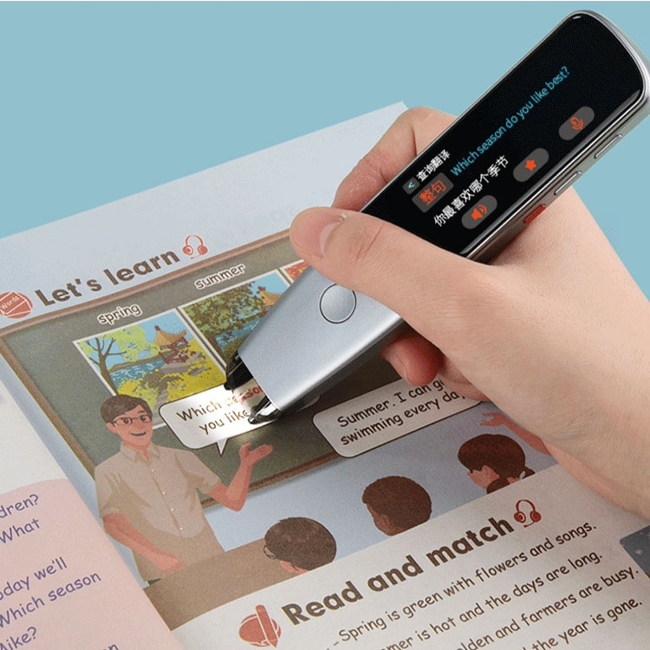
 | Frequency | 1.5GHz
 | DDR | 1GB
 | EMCP | 8G
 | WiFi | Support 802.11b/g/n
 | Bluetooth | Version 4.0
 | System | Linux +QT
 | Display screen | 2.98 inches LCD (resolution 268X800DPI)
 | Touch screen | oncell touch screen
 | Camera | 300,000 pixels
 | Loudspeaker | 6Ω 1W
 | Type of battery | 1050mAh rechargeable polymer battery
 | Charging time | 2 hours
 | Usage time | 5 hours
 | Power input | 5V/1A
 | Headset | Type-C
 | USB | Type-C
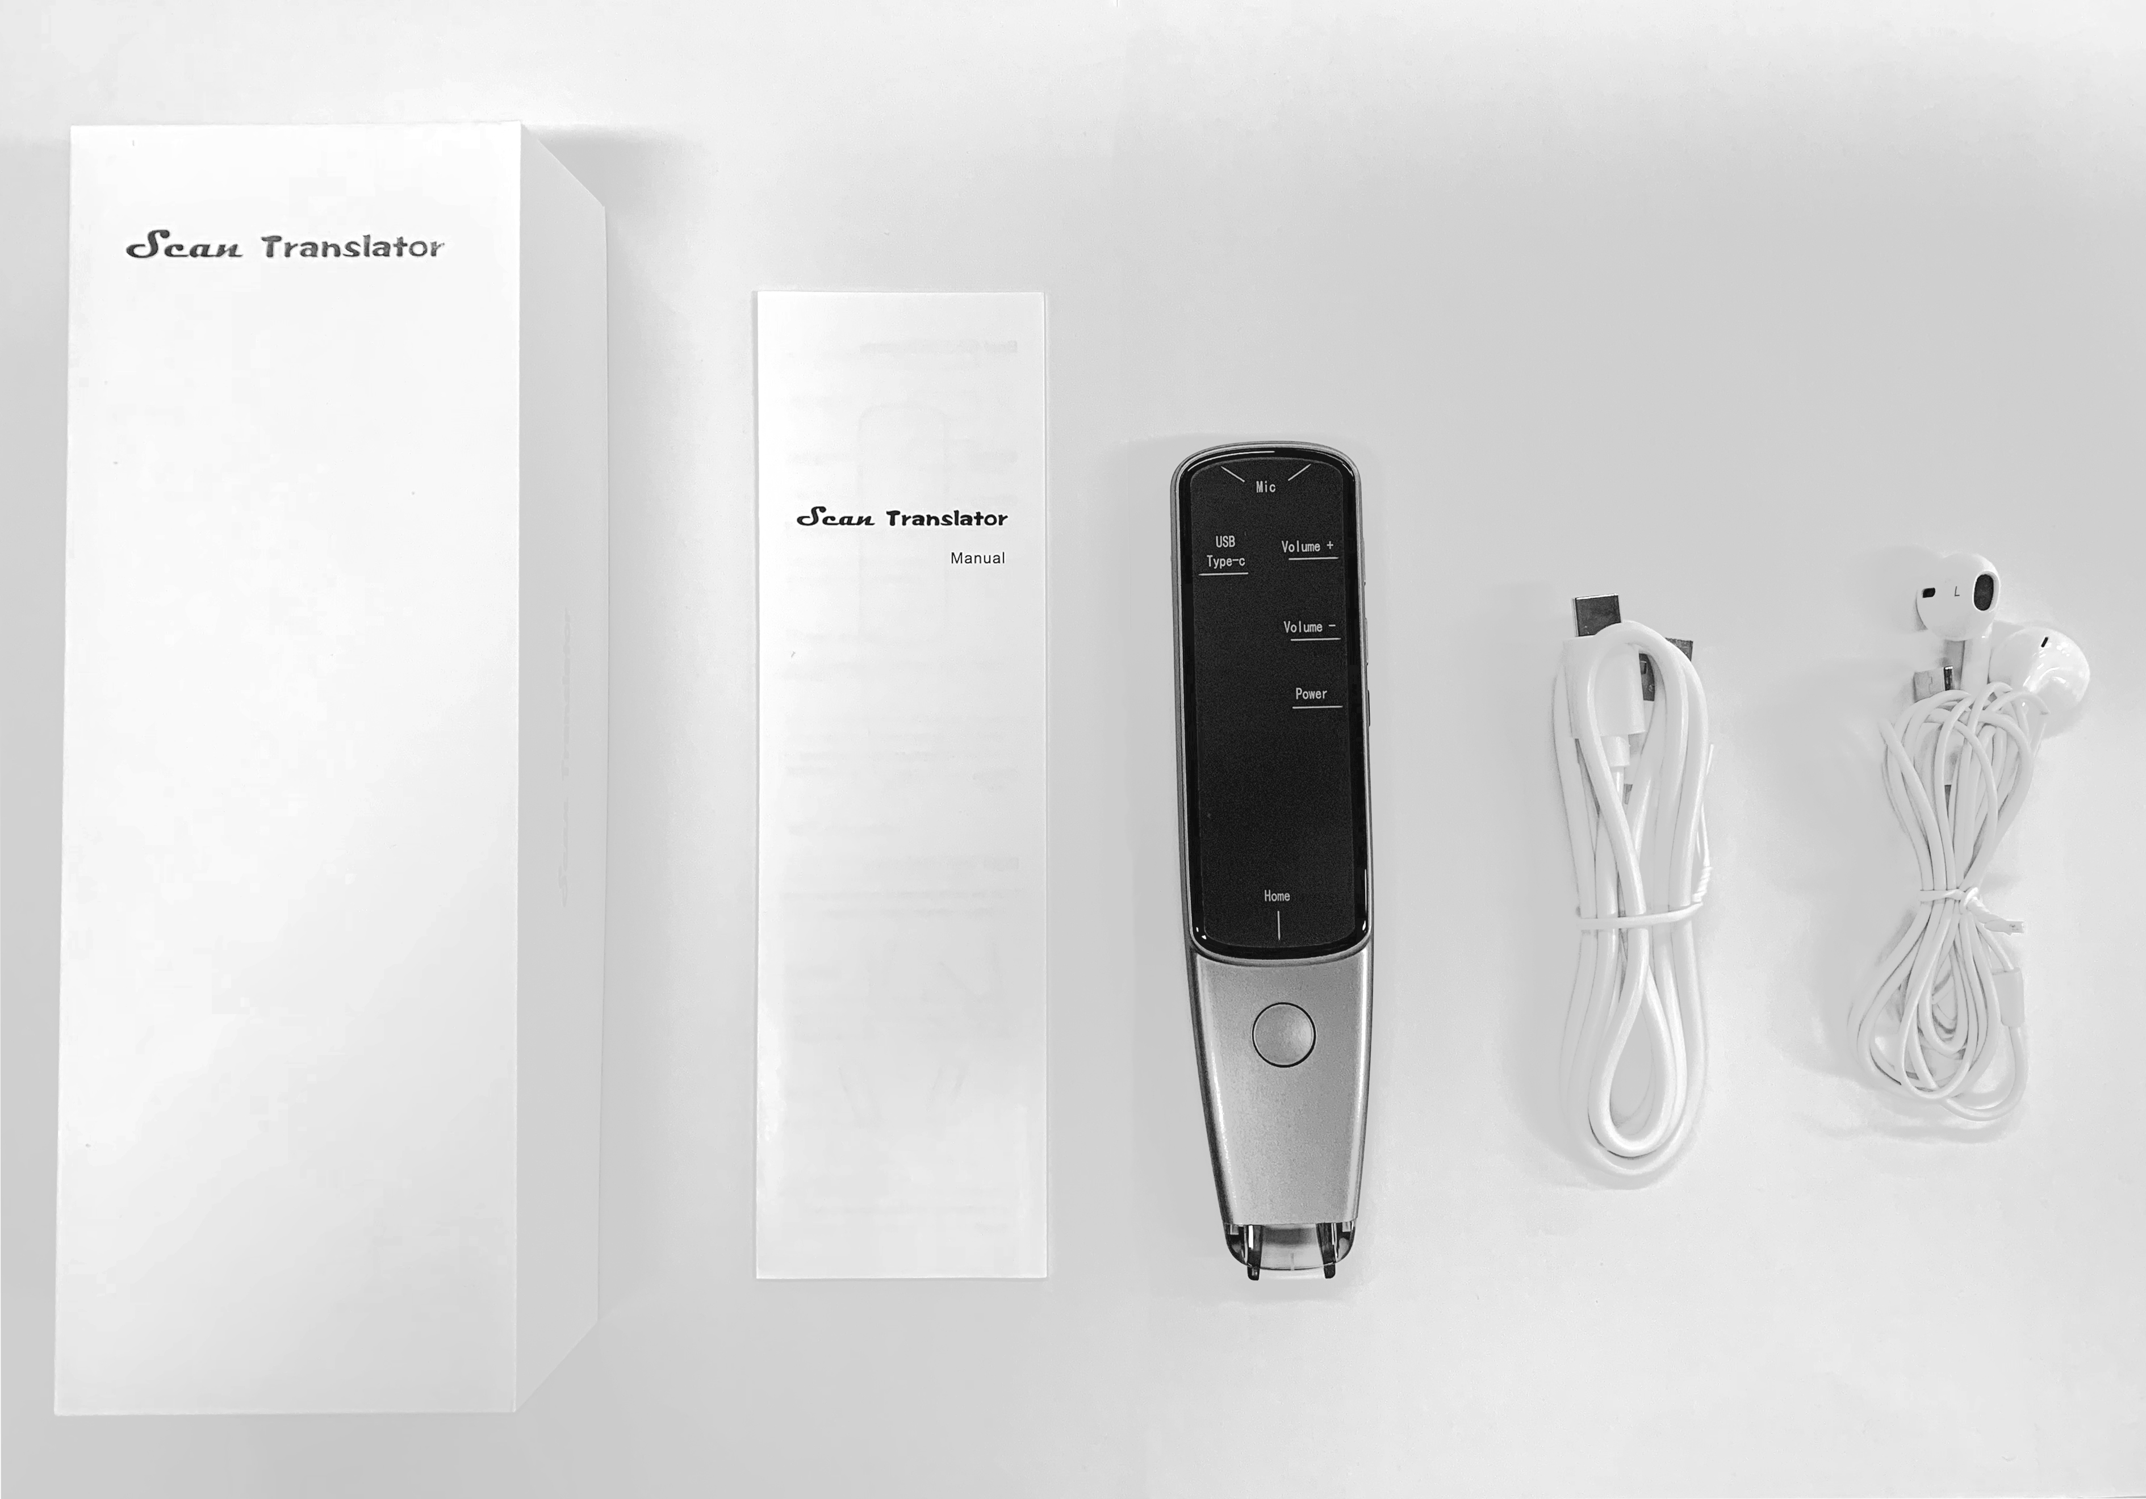
 | System language | Chinese, English, Japanese, Korean, Spanish, French, Russian
 | Colour | Gray
 | Button | Power button, volume +-button, voice translation button
 | Shell material | Plastic
Function | E-dictionary | Now only support Chinese and English (Dictionary resources need to be purchased separately)
 | Text translation | Support 54 languages including English, French, German, Spanish, Italian, Portuguese, Swedish, Danish, Finnish, Norwegian, Dutch......this function is to be helpful to learn or strengthen foreign language skills and help the learner to speak, understand the word/sentences. Not support Arabic.
 | Phonetic translation | Support 112 languages including English, French, German, Spanish, Italian, Portuguese, Swedish, Danish, Finnish, Norwegian, Dutch......
 | Text scanning | Scan and read directly
 | Bookmark | Instant collection when searching words.One-click collection of words,review and consolidate anytime,anywhere.
 | Text excerpt | Scan paper text into the pen, and copy to the computer via USB
 | MP3 | Support MP3 playback, you can train listening
 | Intelligent recording | The recording format is WAV
Packaging | Scan Translation | 1 piece
 | Manual | 1 unit
 | Type-C USB data cable | 1 piece
 | Headset | 1 piece
 | Packing box | 1 piece

